Endelig ansøgning
Endelig ansøgning Klimaskovfonden
Lodsejeroplysninger |  |  |  | Konsulentoplysninger
Navn | Angiv lodsejers navn i denne celle |  |  | Firma | Angiv konsulentens firmanavn
Adresse | Angiv lodsejers adresse |  |  | Navn | Angiv konsulentens navn
By, postnummer | Angiv lodsejers postnummer og by |  |  | Adresse | Angiv konsulentens adresse
Telefon | Angiv lodsejers telefonnummer |  |  | By, postnummer | Angiv konsulentens postnummer og by
Mail | Angiv mailadresse |  |  | Telefon | Angiv konsulentens telefonnummer
 |  |  |  | Mail | Angiv konsulentens mailadresse
Introduktion
Velkommen til den endelige ansøgning om støtte til skovrejsning under Klimaskovfonden. Du skal nu i gang med at udarbejde din endelige ansøgning, som udfyldes i denne skabelon. Du skal udfylde alle de grønne felter i ansøgningsskemaet samt uploade en række oplysninger/dokumenter om dit projekt. Skabelonen indeholder en række afsnit. Under de forskellige afsnit kan du finde: - Hjælpetekst til besvarelse af spørgsmålene. - Eksempler og kort som du kan bruge som forventningsafstemning i forhold til detaljeringsgraden. - Mulighed for at uploade filer. I dit foreløbige tilsagn finder du links til filskabeloner. Når du har indsendt den endelige ansøgning, foretager Klimaskovfonden sagsbehandling af din ansøgning. Hvis den kan godkendes, sender vi en samlet projektbeskrivelse retur til din godkendelse og underskrift. Formålet med projektbeskrivelsen er at sikre, at du som lodsejer kommer rundt om alle de overvejelser, der skal medvirke til at træffe beslutninger forud for anlæggelsen af skoven og den efterfølgende pleje og drift. Beslutningerne skal sikre grundlaget for en bæredygtig, robust og varieret skov i tråd med Klimaskovfondens kriterier for støtte. Projektbeskrivelsen skal samtidigt dokumentere, at klimaberegningerne er udført korrekt. Endelig skal projektbeskrivelsen også fungere som en plan for skovejeren, som kan genbesøges efterhånden, som skoven vokser til, og der opstår behov for pleje- og driftstiltag. Klimaskovfondens krav til og kontrol af skovrejsningen knytter sig primært til anlægsfasen. Der vil ikke blive foretaget kontrol med planens langsigtede overholdelse, men planen tinglyses og vil herved være tilgængelig for fremtidige ejere af ejendommen. I denne skabelon bruges eksempler på kort og klimaberegning fra et kommunalt demonstrationsprojekt i Randers Kommune. Demonstrationsprojektet fik tilsagn under Klimaskovfondens første ansøgningsrunde i foråret 2022. Retningslinjerne og kriterierne er efterfølgende ændret i forbindelse med den efterfølgen

Projektinformation
Her gives de mest grundlæggende stamoplysninger vedrørende projektet. Du skal som minimum indsætte oplysninger om beliggenhed for projektet (adresse + matrikelnummer), det samlede projektareal og forventet tidspunkt for tilplantning af skoven. Oplysningerne suppleres med et til to kort, der viser beliggenheden af projektet.

Projektnavn | Angiv projektnavn i denne celle |  |  | Areal projekt | Angiv arealet i denne celle
Lokalitet adresse | Angiv adresse for projektet |  |  | Areal af fredsskov | Angiv arealet af fredsskov
Ejendoms-nummer | Angiv ejendomsnummer |  |  | Forventet tidspunkt for tilplantning af skoven | Angiv forventet tidspunkt for tilplantning
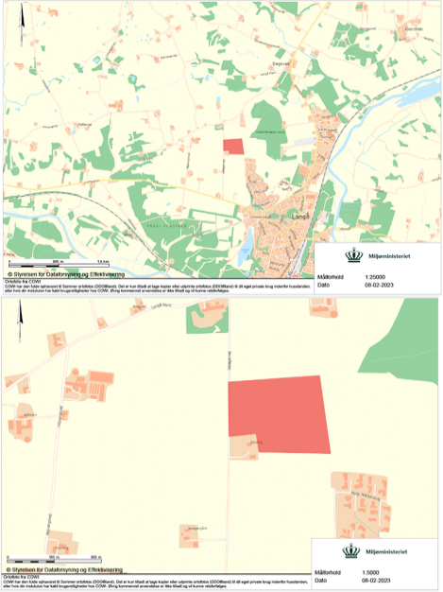
Lokalitet matrikel | Angiv matrilkel/erne
Upload et til to kort, der viser beliggenheden af projektet (se eksempler her)
Upload her:
https://klimaskovfondendk-my.sharepoint.com/:f:/g/personal/mik_klimaskovfonden_dk/EiUEeWHLyk5Ll27ZCmkgq1oBkqcs9oOowxnCkYsguQJyCg

Overordnet driftsformål
Her angives det overordnede driftsformål for skoven. Driftsformålet består både af lodsejerens driftsformål og Klimaskovfondens formål med at indgå i projektet. Du kan som lodsejer vælge mellem nedenstående formål. Du har mulighed for at vælge flere formål. Hvis du ønsker selv at formulere driftsformål, kan du anvende svarboksen nedenfor. Obligatorisk tekst (Klimaskovfondens formål), som Klimaskovfonden indsætter i den endelige projektbeskrivelse: Skovrejsningsprojektet modtager støtte til etableringen af skoven fra Klimaskovfonden. Klimaskovfondens formål med at støtte projekter er at skabe skovrejsnings- og lavbundsprojekter, som har en klimaeffekt i form af CO2-reduktion og tilhørende synergieffekter i forhold til natur, biodiversitet, miljø mv. Projekterne indgår i fondens arbejde med at finansiere den danske klimaindsats gennem klimabidrag og klimakompensation under fonden. Ejeren lægger i sin drift af skoven særlig vægt på følgende forhold:

Angiv et eller flere driftsformål: |  | Vælg Ja eller Nej fra rullelisten
Hensyn til natur og biodiversitet |  | Vælg fra listen
Produktion og økonomi |  | Vælg fra listen
CO2-lagring |  | Vælg fra listen
Rekreative formål |  | Vælg fra listen
Jagt |  | Vælg fra listen
Drikkevandsbeskyttelse |  | Vælg fra listen
Angiv her, hvis du selv ønsker at formulere det overordnede driftsformål for skoven
Skriv dit svar i denne celle

Historisk arealanvendelse og udpegninger med betydning for projektet
Her angives den nuværende og den historiske arealanvendelse. Du skal samtidigt angive eventuelle udpegninger f.eks. skovrejsning uønsket og §3 udpegninger og/eller naturelementer, der har betydning for projektet f.eks. eksisterende læhegn og beplantninger mm. Eksempel: Arealet er gennem de seneste fem år drevet med konventionel landbrugsdrift. Som det fremgår af kortet, indgår der ikke arealer ud over landbrugsarealer i projektområdet. Du skal som dokumentation indsætte: - kortudsnit med senest tilgængelige ortofoto som baggrund (årstal skal fremgå af kort). - kortudsnit med fem år gammelt ortofoto som baggrund (årstal skal fremgå af kort). - kortudsnit med eventuelle andre udpegninger eller naturelementer med relevante lag, der angiver hvilke forhold, der er tale om.

Angiv den historiske arealanvendelse og udpegninger med betydning for projektet
Skriv dit svar i denne celle

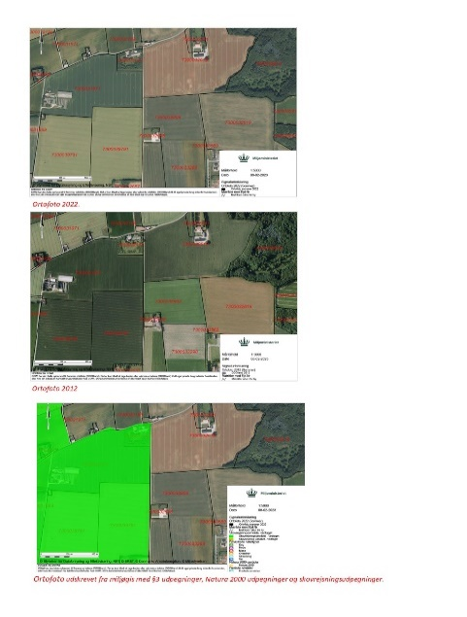
Her kan du vedhæfte dokumentation. Se beskrivelse ovenfor. (se eksempler på kort her)
Upload her:
https://klimaskovfondendk-my.sharepoint.com/:f:/g/personal/mik_klimaskovfonden_dk/Eoxfu4TeJsBPsJ7Bctqy-E8BlLF3PCKRu4qpWbPE_Z8VbA

Additionalitet, permanens og lækage
Her skal du bekræfte, at de oplysninger, du har afgivet i forbindelse med din foreløbige ansøgning vedrørende additionalitet, permanens og lækage fortsat er gældende. Klimaskovfonden vil indsætte de nedenstående standardtekster, der opsummerer spørgsmålene fra ansøgningen og dine svar.

Additionalitet
Projektet er ikke påkrævet af gældende love, regler eller afgørelser og modtager ikke andet tilskud eller støtte til selve skovrejsningen, fra andre tilskudsordninger, andre offentlige eller private fonde og puljer eller virksomheder. Projektet kan ikke regnes som den mest rentable arealudnyttelse i forhold til alternativ arealudnyttelse og er ikke omfattet af Klimaskovfondens retningslinjer for gængs praksis.

 |  |  | Vælg:
Jeg bekræfter, at ovenstående fortsat er gældende: |  |  | Vælg fra listen

Permanens
For at sikre permanens pålægges fredskovspligt og en tidsbegrænset servitut på projektarealet.
 |  |  | Vælg:
Jeg bekræfter, at ovenstående fortsat er gældende: |  |  | Vælg fra listen

Lækage
Projektgennemførslen giver ikke anledning til, at den tidligere produktion eller brug af arealet flytter til andre arealer, der er kontrolleret af ansøger.
 |  |  | Vælg:
Jeg bekræfter, at ovenstående fortsat er gældende: |  |  | Vælg fra listen
Lokalitetsbeskrivelse
Her tages stilling til de vigtigste dyrkningsmæssige forhold på din ejendom, f.eks. hvilken jordbund og hvilke klimaforhold, der knytter sig til netop din lokalitet. Lokalitetsbeskrivelsen skal bruges i forbindelse med at identificere, hvilke træarter, der vil kunne anvendes i din kommende skov. I forhold til jordbund skal du primært tage udgangspunkt i den officielle jordbundskortlægning. I tilfælde af afvigelse fra jordbundskortlægningen skal du fremlægge dokumentation for de faktiske jordbundsforhold. Du skal give en kort beskrivelse af eventuelle lokale klimatiske forhold med betydning for skoven og dens dyrkning. Er lokaliteten f.eks. særligt frost- eller vindudsat, er der øget risiko for forårsnattefrost eller tørke mm. Er der ikke særlige klimatiske forhold angives dette. Eksempel: Skoven er beliggende i et bakket morænelandskab. Lokaliteten er ikke særligt vindudsat, og der vurderes ikke at være særlig risiko for forårsnattefrost på lokaliteten. Boniteten vurderes til middel (JB4-6) jf. MiljøGis, hvilket giver gode vækstbetingelser for de fleste danske træarter.

Angiv lokalitetsbeskrivelsen
Skriv dit svar i denne celle

Myndighedstilladelser
Inden skoven kan tilplantes, skal du indhente nødvendige tilladelser og dispensationer fra offentlige myndigheder til realisering af dit projekt. Der er ikke krav om, at tilladelserne skal være indhentet forud for indsendelse af den endelige ansøgning. Hvis du har indhentet tilladelser, kan du vedhæfte dem nedenfor. Hvis du ikke har indhentet tilladelser endnu, skal du indsende dem, inden du tilplanter projektarealet. Listen over, hvilke myndigheder, der kan være nødvendige at inddrage, vil variere imellem projekterne, men vil altid indeholde: - Afgørelse om fredsskovstilladelse fra Miljøstyrelsen - Tilladelse fra den lokale kommune - Udtalelse fra det arkæologisk ansvarlige museum Hertil kan komme (ikke udtømmende): - Servitutter, fredninger eller anden relevant lovgivning - Forsyningsselskaber (el, gas og vand)

Her kan du vedhæfte dokumentation for myndighedstilladelser
Upload her:
https://klimaskovfondendk-my.sharepoint.com/:f:/g/personal/mik_klimaskovfonden_dk/Eu9PgB_JwpJEqZA50cX_ss8BdXPJSrsInR-JZKWvltfQgA
Tilplantningsplan
Her beskrives og dokumenteres skovens opbygning. Du skal som minimum indsætte: - Skovkort med relevante afdelinger og litra med tilhørende arealanvendelse, samt hegnslinje. - Overordnet arealfordeling. - Hjælpeskema over anvendte kulturmodeller på bevoksningsniveau, eller bevoksningsliste med angivelse af kulturmodeller, areal, træarter og indblandingsprocenter. I forhold til kulturmodeller skal du være opmærksom på, at Klimaskovfonden stiller krav om, at du udover skovbryn og biodiversitetsarealer anvender et antal forskellige kulturmodeller afhængig af skovarealets størrelse: - mindst to for skov mellem 2 og 5 ha - mindst tre for skov over 5 ha - mindst fire for skov over 10 ha og - mindst fem for skov over 20 ha I forhold til træartsvalg skal du være opmærksom på, at Klimaskovfonden stiller krav om minimum andel af løvtræer og hjemmehørende træer afhængig af jordbundstypen, og om der er særlige drikkevandsinteresser på arealet. Alle krav fremgår af Klimaskovfondens skovkriterier for ansøgningsrunde 2, 2022, som du har modtaget et link til i forbindelse med dit foreløbige tilsagn.

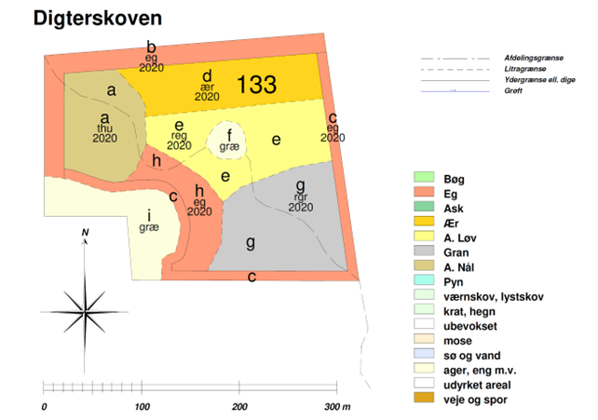
Her kan du uploade skovkort (se eksempler på kort her)

Upload her:
https://klimaskovfondendk-my.sharepoint.com/:f:/g/personal/mik_klimaskovfonden_dk/EhHuzFYobOFBj-C2obuYrY0B_qSeuBvSX1F3jlR7vJ7jbg

Overordnet arealfordeling
Her indsætter Klimaskovfonden data vedrørende den overordnede arealfordeling. Data hentes fra fanen ”Resultat på bevoksningsniveau” fra regnearket 'Beregningsmodel for CO2 optag ved skovrejsning'. Du kan vælge at udfylde og vedhæfte hele regnearket nu, eller vente med at vedhæfte det senere under spørgsmålet om CO2-effekter.

Her kan du uploade ”Resultat på bevoksningsniveau” fra regnearket 'beregningsmodel for CO2 optag ved skovrejsning' (se eksempler her)

Upload her:
https://klimaskovfondendk-my.sharepoint.com/:f:/g/personal/mik_klimaskovfonden_dk/EiCsDXeMrgdKvhLzn5fb1qEBhh2dY0yUfcgff597B4UYgA

Anvendte kulturmodeller
I de valgte kulturmodeller anvendes lokalitetstilpassede træarter, der kan sikre opbygning af en langsigtet robust og klimatilpasset skov, som kan forventes at imødekomme fremtidens forventede klimaforandringer. Her skal du indsætte oplysninger om de enkelte bevoksninger og de dertilhørende kulturmodeller. Du kan udfylde tabellen 'Kulturmodel' for hver af projektets enkelte bevoksninger/litra (se billede ovenfor). Tabellen kan benyttes til at redegøre for valgte kulturmodeller (nr. og navn), tilvækstpotentialet (høj, mellem, lav) træarter, indblandingsprocent og plantetal for de enkelte træarter. Du kan finde tabellen via et link i dit foreløbige tilsagnsbrev. Alternativt kan du vedlægge bevoksningslisten i dit eget format, men bevoksningslisten skal indeholde samme oplysninger, herunder tydeligt, hvilke af Klimaskovfondens kulturmodeller (nr. og navn), der benyttes i hvilke bevoksninger/litra.

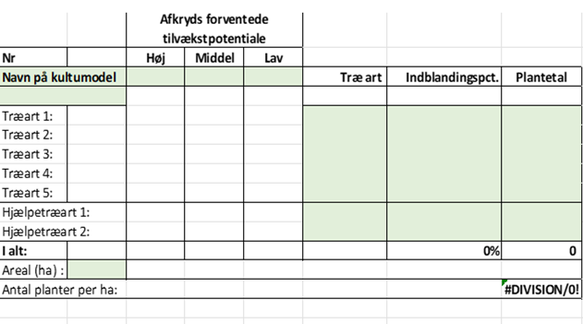
Her kan du uploade anvendte kulturmodeller (se eksempler her)

Upload her:
https://klimaskovfondendk-my.sharepoint.com/:f:/g/personal/mik_klimaskovfonden_dk/Ejcu4ZGe8N5CnjThMnpkow8BV8Y1geaXlTCapyXtfavA2Q

Pleje og driftsplan
Her beskrives den kommende pleje og drift af skoven og biodiversitetsarealerne. For skoven lægges i særlig grad vægt på beskrivelse af plejen i de første år, som skal sikre, at skoven kommer godt igennem den kritiske etableringsfase. For biodiversitetsarealerne lægges særlig vægt på drift og pleje, der kan medvirke til at udvikle arealerne. Eksempel: Skoven Forud for plantning foretages der alm. landbrugspløjning af arealet samt efterfølgende harvning. Kulturerne plantes maskinelt eller stedvist manuelt. Kulturerne renholdes mekanisk ved radrensning i de første tre vækstsæsoner, hvorefter træerne forventes at være ukrudtet konkurrencemæssigt overlegent. Eventuelt yderligere renholdelse og eventuel efterbedring af døde planter gennemføres efter behov. Skoven er beliggende i et område med høj vildtbestand af råvildt. Skoven hegnes i sin helhed mod vildt. Hegnet forventes nedtaget efter 6-7 år, når planterne er over vildtets bidehøjde. Skoven vil blive designet og udviklet, så der på sigt kan praktiseres naturnær skovdrift, hvilket på lang sigt kan sikre opretholdelse af et vedvarende skovdække ved et minimal brug af renafdrifter. Anvendelse af naturnære principper skal resultere i en skov, der er stabil og modstandsdygtig over for storme, sygdomsangreb, klimaforandringer mv. I produktionsskoven skal der drives en bæredygtig hugst i skovens bevoksninger. Der opbygges og fastholdes herved et gennemsnitligt højt vedmasseniveau på de bevoksede arealer. Bevoksningerne skal forvaltes med henblik produktion af kvalitetstræ. Biodiversitetsarealer På arealerne udlagt til urørt skov vil der ske en naturlig tilgroning assisteret med gruppe af egetræer. Formålet med arealerne er at bidrage til udvikling af natur og biodiversitet på arealerne. Der vil ikke ske kommerciel skovdrift på arealerne, men der kan med tiden, hvis det skønnes gavnligt for biodiversiteten, veteraniseres træer med henblik på at forcere mængden af dødt ved i skoven. De lysåbne arealer udlagt til græs, plejes

Angiv pleje og driftsplan
Skriv dit svar i denne celle

Beskrivelse af synergieffekter
Her angives, hvilke synergieffekter skoven bidrager til, og hvordan de eventuelt kan udvikles og vedligeholdes. Klimaskovfonden indsætter de synergieffekter, som du har opnået point for i forbindelse med din foreløbige ansøgning, i den nedenstående obligatoriske tekst. Hvis der er udviklingspotentialer for synergieffekterne, skal du beskrive dem. Obligatorisk tekst, som Klimaskovfonden indsætter i den endelige projektbeskrivelse: Klimaskovfondens projekter skal ikke kun reducere udledningen af drivhusgasser, men også sikre hensynet til de synergieffekter, det kan medføre, når man skaber nye skove og naturområder. Skoven bidrager med følgende synergieffekter:

Beskriv eventuelle udviklingspotentialer for de synergieffekter, du har angivet i forbindelse med din foreløbige ansøgning.
Skriv dit svar i denne celle

Forventede CO2-effekter
Her skal du sikre, at følgende tabeller fra beregningsværktøjet 'Beregningsmodel for CO2-optag' udfyldes. Værdien vil blive knyttet til projektet i Klimaskovfondens register: - Tabel med projektplan fra fanen: Stamdata – Projektplan - Tabel med varig CO2-binding før og efter buffer per ha og på projektniveau - Tabel med projekteret CO2-effekt i 5-års perioderne. Når alle tabeller er udfyldt, skal du vedhæfte hele excelfilen 'Beregningsmodel for CO2-optag'

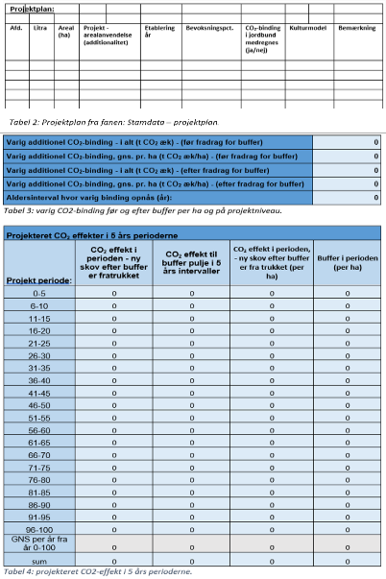
Her kan du uploade 'beregningsmodel for CO2-optag ved skovrejsning' (se eksempel her)

Upload her:
https://klimaskovfondendk-my.sharepoint.com/:f:/g/personal/mik_klimaskovfonden_dk/Eg9bxEKKb5VBidNg_20MCF4B8CIRAfR8AV1aLhrIjoPZfw

Servitutter og panthaver
Nedenfor skal du bekræfte, at du accepterer den servitutliste, der er fremsendt i forbindelse med det foreløbige tilsagn. Klimaskovfonden vil være påtaleberettiget. Du skal også bekræfte, at du har hørt eventuelle panthavere ifm. ansøgning om tilskud under klimaskovfonden og indsende eventuel dokumentation herfor.

Her skal du bekræfte, at du accepterer den servitutliste, der er fremsendt i forbindelse med det foreløbige tilsagn. Klimaskovfonden vil være påtaleberettiget.

 |  |  | Vælg:
Jeg accepterer servitutlisten: |  |  | Vælg fra listen

Hvis der er panthavere ifm. ansøgningen om tilskud under klimaskovfonden, skal de høres, og der skal indsendes dokumentation herfor (indgår ikke i projektbeskrivelsen).

 |  |  | Vælg:
Er der panthavere? |  |  | Vælg fra listen

Her kan du uploade dokumentation for høring af panthavere
Upload her:
https://klimaskovfondendk-my.sharepoint.com/:f:/g/personal/mik_klimaskovfonden_dk/EiKkZziBGd1LsT-7TQp2EQ4B1YHns14SbbQApYpZO4Y5Xg

Validering, verificering og monitorering af projektet
Obligatorisk tekst, Klimaskovfonden indsætter i den endelige projektbeskrivelse: Støttemodtagere eller nye lodsejere skal i hele projektperioden på anmodning fra fonden afgive erklæring om, hvorvidt betingelserne for støtten fortsat opfyldes. Støttemodtagere eller nye lodsejere skal i hele projektperioden underrette fonden, hvis betingelserne for støtten ikke længere opfyldes. I tråd med international praksis i det frivillige CO2-marked gennemføres der herudover kontrol (validering og verifikation) af alle projekter støttet af Klimaskovfonden. Validering har til formål at validere, at projektet er gennemført i tråd med det, der er givet endeligt tilsagn til. Projektet valideres både af Klimaskovfonden og en uafhængig tredjepart. Klimaskovfondens validering ligger forud for den uafhængige tredjepartsvalidering og er altid fysisk på arealet. Tredjepartsvalideringen kan både være skrivebordsvalidering og fysisk validering. Verifikation sker løbende med henblik på at verificere opnåelsen af projektets forventede kulstofeffekter og eventuelle synergieffekter. Den første verifikation sker senest 3 1/2 år efter, at projektet er anlagt. På den første verifikation tjekkes blandt andet træernes sundhed, eventuel opfølgning på påbud fra valideringen, hegnets tilstand, og om der er spor efter sprøjtning og gødskning. Projektet verificeres både af Klimaskovfonden og en uafhængig tredjepart. Klimaskovfondens verifikation ligger forud for den uafhængige tredjepartsverifikation og vil som oftest være fysisk kontrol på arealet. Tredjepartsverifikationen kan både være skrivebordsverifikation og fysisk verifikation. Klimaskovfonden afholder alle direkte omkostninger relateret til den uafhængige validering og verifikation.

Rettigheder til projektets CO2-enheder
Obligatorisk tekst, Klimaskovfonden indsætter i den endelige projektbeskrivelse: Klimaskovfonden har rettighederne til at formidle og definere anvendelsen af CO2-enheder, herunder sælge CO2-enhederne fra projektet. Lodsejere kan ikke videresælge CO2-enhederne eller videreformidle effekten til tredjepart. Ved CO2-enheder menes den samlede mængde CO2, opgjort i tons CO2-ækvivalenter, der på baggrund af klimaskovfondens beregningsmodel, forventes bundet i skoven igennem projektperioden, og som klimaskovfonden har rettighederne til at sælge, i form af bidrag til den danske klimaindsats. Med CO2-effekt forstås den samlede og overordnet CO2 binding projektet vil bidrage med. Den løbende årlige CO2-effekt (Ex-post) kan dog indgå i lodsejers egne frivillige CO2-opgørelser og mål som virksomhed. Den løbende årlige CO2-effekt må ligeledes indgå i rapporteringer i lodsejers værdikæde (jf. eksempelvis GHG-protokollen gældende regler for scope 1, 2 og 3). Klimaskovfonden pålægger ikke lodsejer begrænsninger i forhold til at benytte den løbende CO2-effekt til at reducere kommende omkostninger eller kommende krav fra statslige reguleringer såsom en CO2-afgift.

Her skal du bekræfte, at Klimaskovfonden har rettighederne til at formidle og definere anvendelsen af CO2-enheder, herunder sælge CO2-enhederne fra projektet. Dvs. at du ikke kan sælge CO2-enhederne til andre.

 |  |  |  |  |  | Vælg:
Jeg bekræfter, at klimaskovfonden har rettighederne til at formidle og definere anvendelsen af CO2-enheder, herunder sælge CO2-enhederne fra projektet. Dvs. jeg ikke kan sælge CO2-enhederne eller formidle CO2-effekten til andre: |  |  |  |  |  | Vælg fra listen

Optagelse af projektet i Klimaskovfondens CO2 register
Her skal du bekræfte, at Klimaskovfonden har ret til at optage projektet i fondens kommende register over CO2-enheder (Det Danske Klimaregister).
 |  |  |  |  |  | Vælg:
Jeg bekræfter, at klimaskovfonden har rettighederne til at formidle og definere anvendelsen af CO2-enheder, herunder sælge CO2-enhederne fra projektet. Dvs. jeg ikke kan sælge CO2-enhederne eller formidle CO2-effekten til andre. |  |  |  |  |  | Nej

